Sheet1
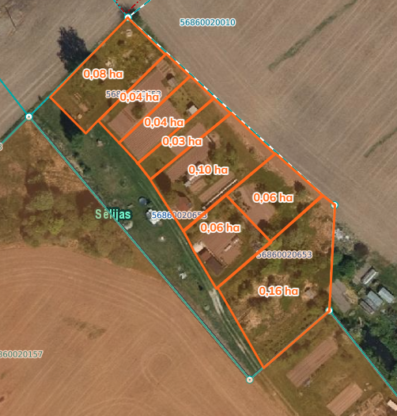

 | Neapbūvētās zemes noma*
 | Kadastra apzīmējums | Nosaukums, pagasts | Kopējā z.v. platība, ha | Nomas platība, ha* | Lietošanas mērķis | Nomas maksa bez PVN gadā (EUR) | Sludinājuma ievietošanas mājaslapā uz 5 dd, datums | Pieteikšanās termiņš **
 | 56860020653 | Bez adreses, Salas | 0.76 | 0.08 | personīgā palīgsaimniecība | 12.00 | 10.11.2025. | 20.11.2025.
 |  |  |  | 0.04 | personīgā palīgsaimniecība | 12.00 | 10.11.2025. | 20.11.2025.
 |  |  |  | 0.04 | personīgā palīgsaimniecība | 12.00 | 10.11.2025. | 20.11.2025.
 |  |  |  | 0.03 | personīgā palīgsaimniecība | 12.00 | 10.11.2025. | 20.11.2025.
 |  |  |  | 0.1 | personīgā palīgsaimniecība | 12.00 | 10.11.2025. | 20.11.2025.
 |  |  |  | 0.06 | personīgā palīgsaimniecība | 12.00 | 10.11.2025. | 20.11.2025.
 |  |  |  | 0.06 | personīgā palīgsaimniecība | 12.00 | 10.11.2025. | 20.11.2025.
 |  |  |  | 0.16 | personīgā palīgsaimniecība | 16.13 | 10.11.2025. | 20.11.2025.
 | 56800040200 | “Centrs”, Cīruļi, Rites pagasts | 15.2944 | 0.18 | personīgā palīgsaimniecība | 12.00 | 10.11.2025. | 20.11.2025.
*Saskaņā Ministru kabineta 2018.gada 19.jūnija noteikumu Nr.350 „Publiskas personas zemes nomas un apbūves tiesības noteikumi”
* Saskaņā ar Jēkabpils novada domes 28.04.2022. noteikumiem “Neapbūvēta zemesgabala nomas tiesību piešķiršanas kārtība Jēkabpils novada pašvaldībā”
** Ja pretendentu pieteikšanās termiņā, kas nav īsāks par piecām darbdienām, piesakās vairāki pretendenti, neapbūvēta zemesgabala nomnieku noskaidro rakstiskā vai mutiskā izsolē. Pieteikumus, kas iesniegti pēc norādītā termiņa, neizskata.

